Sheet1
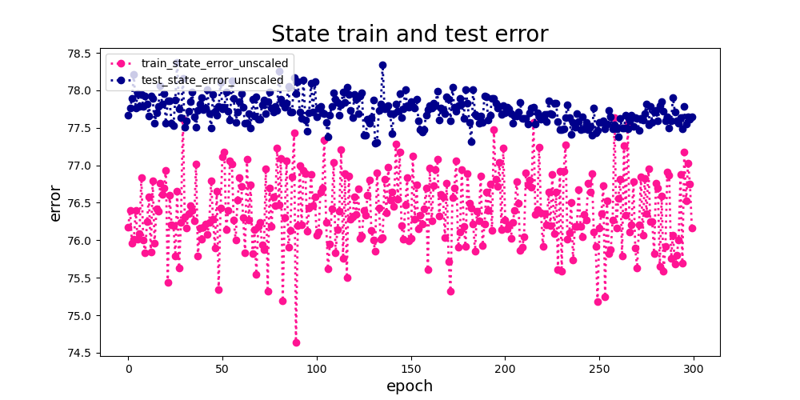
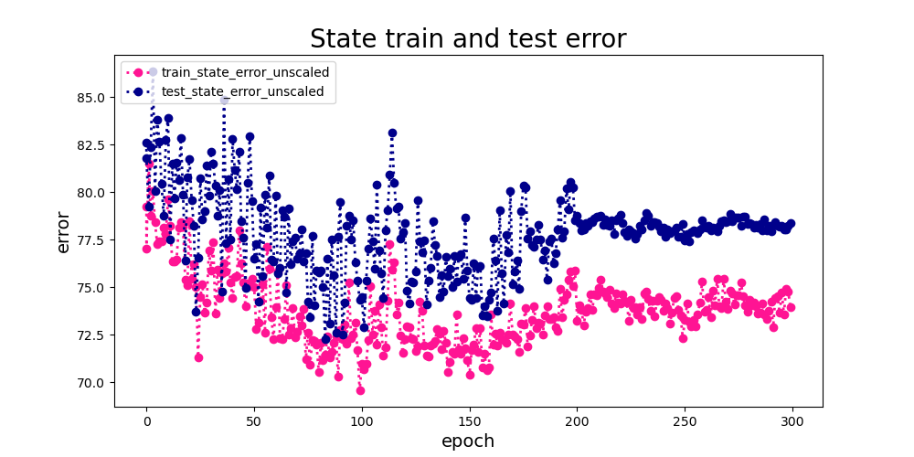

只训练线性分类层 | 整体finetune
预测State训练误差和测试误差的对比，训练误差小于测试误差说明存在过拟合， | 预测state训练误差和测试误差的对比，误差都有下降趋势，说明finetune比只训练线性层更有效果
并且误差75左右，state预测的准确率比较低 | 最终收敛的测试误差大约78.7，训练误差大约73.7，存在一定的过拟合，但准确率还是很低
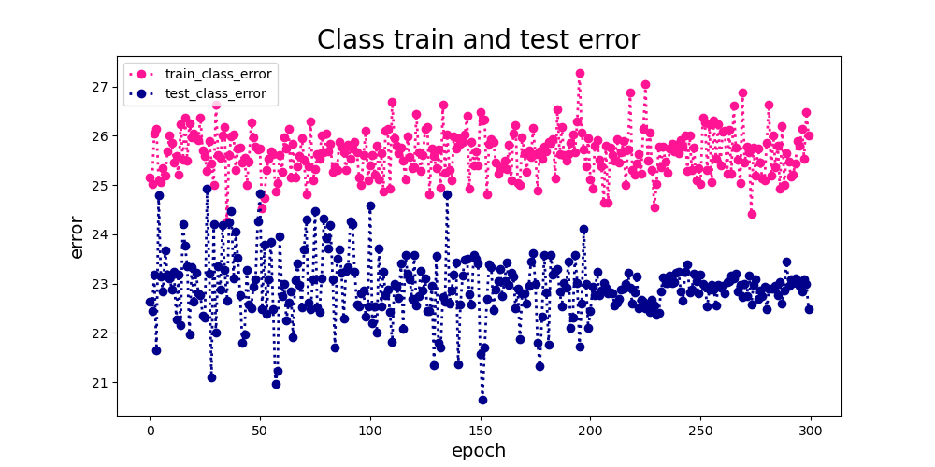
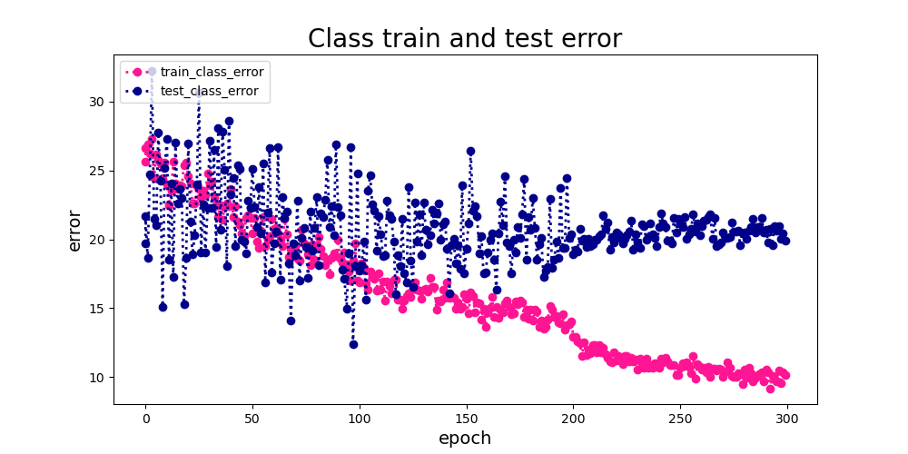

只训练线性分类层 | 整体finetune
预测Class训练误差和测试误差的对比，测试误差小于训练误差说明模型的泛化能力是可以的， | 预测Class训练误差和测试误差的对比，误差都有明显下降，训练是有效果的，
误差在25左右，class预测是比较准确的 | 最终收敛的测试误差大约20，训练误差大约10，存在一定的过拟合
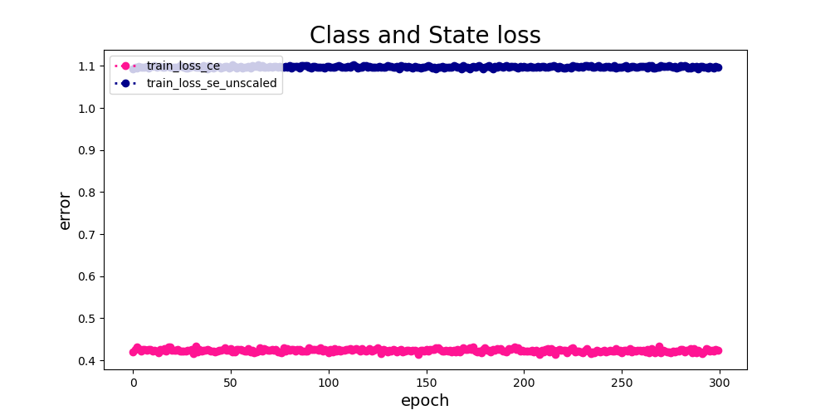
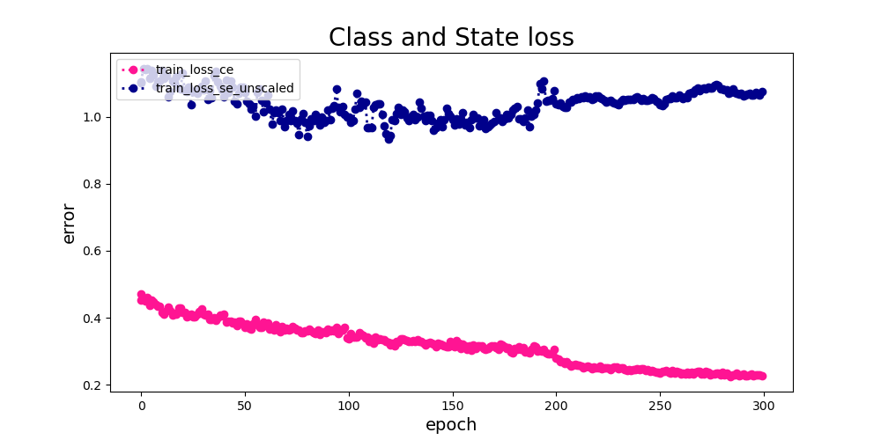

只训练线性分类层 | 整体finetune
训练Class和State的loss，Class的loss要明显小于State的loss，State的loss没有明显的收敛 | 训练Class和State的loss对比，class的loss下降比较明显，state的loss下降不明显
 | 最终收敛class的loss大约0.21，state的loss大约1.1，finetune的class loss要比只训练分类层的loss小，但state loss差不多
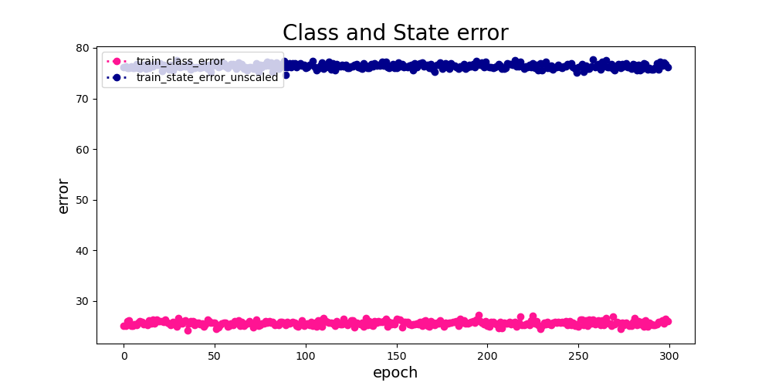
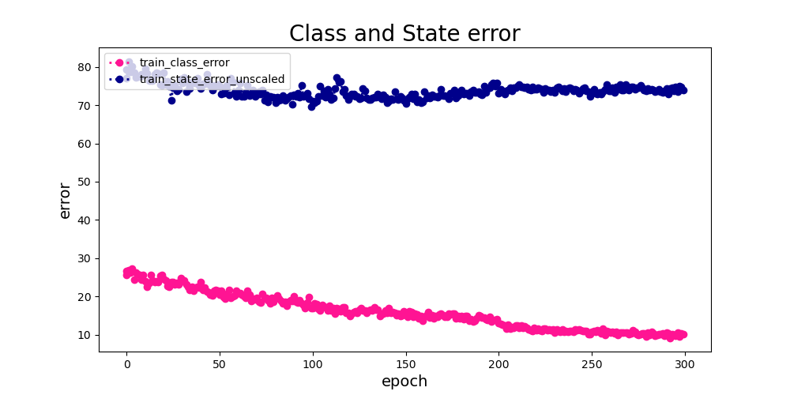

只训练线性分类层 | 整体finetune
训练Class和State的error，Class的error要明显小于State的error，State的error也没有明显的收敛 | 训练Class和State的error对比，class error明显下降，state error下降不明显，
 | 最终收敛class error大约10，state error大约74

